2020_data
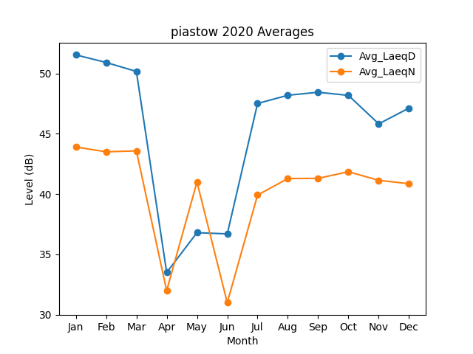
Month | Avg_LaeqD | Avg_LaeqN
1 | 51.534136513 | 43.899171486
2 | 50.906228382 | 43.502529134
3 | 50.160882402 | 43.576108074
4 | 33.5 | 32
5 | 36.8 | 41
6 | 36.7 | 31
7 | 47.506472759 | 39.918215086
8 | 48.186873339 | 41.283974706
9 | 48.437012475 | 41.301824508
10 | 48.176151521 | 41.851130737
11 | 45.816135707 | 41.135991173
12 | 47.12713921 | 40.859631507

